关系图
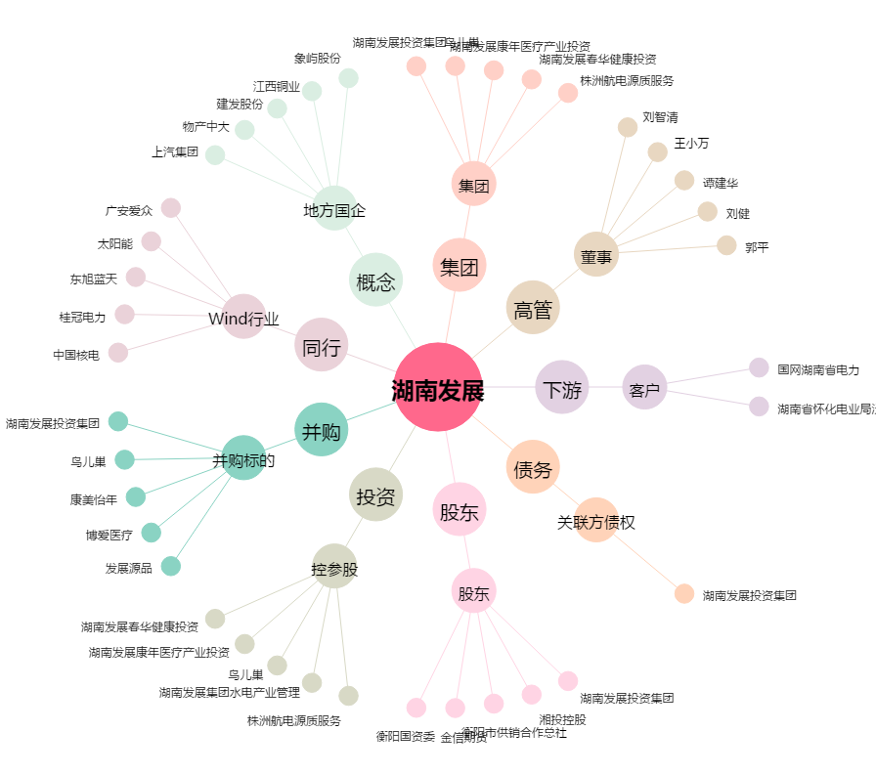
湖南发展[000722.SZ] - 关系概览图

